（入力サンプル）CVIT研修歴換算表
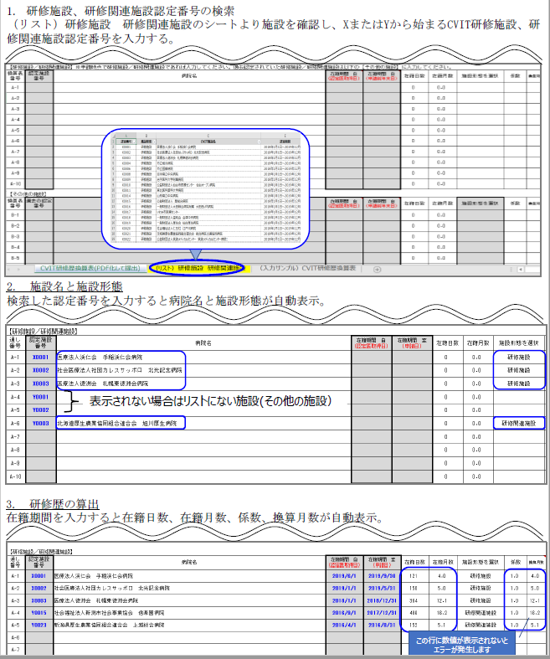
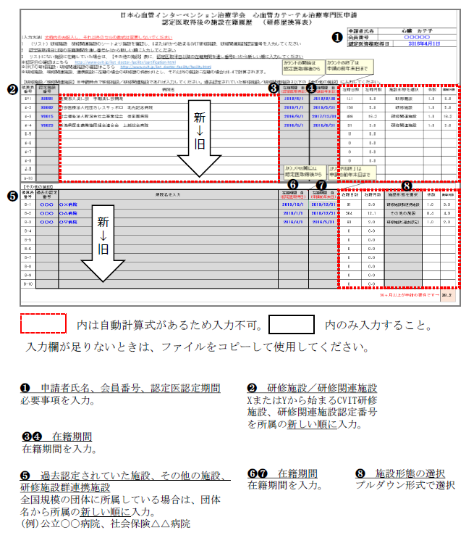
入力サンプル

認定施設番号を入力すると自動表示されます。

手入力欄
手入力欄

36か月未満の場合は申請できません。

